상품제안서
클립펜 CLIPEN | 상품코드: S29799

 |  |  |  |  |  |  | 02-713-8555 | www.synergygift.co.kr
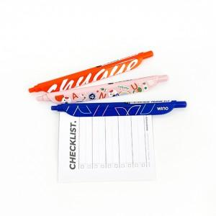 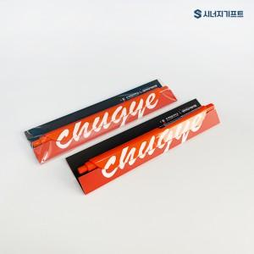 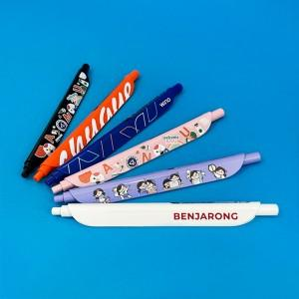

【상세/제작정보】 | 편안한 그립감, 간편한 북마크 기능 디자인 볼펜

【인쇄/포장옵션】 | 풀칼라-단면, 풀칼라-양면 / OPP(비닐)

【공급단가】 | 수량 | 100~ | 500~ | 1,000~ | 5,000~ | 10,000~
*VAT별도 | 1P | 2,390원 | 2,080원 | 1,770원 | 1,570원 | 1,400원
 | 2P | 4,520원 | 3,910원 | 3,320원 | 2,920원 | 2,590원
 | 1P+커스텀배경지 | 2,710원 | 2,400원 | 2,050원 | 1,830원 | 1,650원
 | 2P+커스텀배경지 | 4,910원 | 4,290원 | 3,660원 | 3,240원 | 2,900원

【상품 URL】 | https://www.synergygift.co.kr:443/src/goods_detail.php?gdno=29799

